TOP画面
ドキュメントID |  | 1 | ドキュメント名 | 画面レイアウト定義書 |  |  |  |  | 作成者 | 宮脇 | 作成日 | 2022-08-06
システム名称 |  | ProjectTool | システム(略称) | プロアシ |  |  |  |  | 更新者 | - | 更新日 | -
画面ID |  | 01-01 | 画面名 | TOP画面 |  |  |  |  | 承認者 | 田鍋 | 承認日 | 2021-08-09
画面レイアウト |  |  |  |  | 概要

ProjectTool
Discussion
Expertise
Minutes
Todo
ProjectToolへようこそ！
ProjectToolは現在行っているProjectを支援するWebサービスです。
存分に利用し、効率的にProjectを進めていきましょう！
メニュー一覧
▶田中さんが新しいExpertiseを公開しました(タイトル:資料作成で意識するポイント)
▶議論の参加要請が来ています(下半期のプロジェクトの工程について)
通知
宮脇
ニュース
▶ProjectToolの使い方についてはこちら
Discussion
Projectを進める上で必要な議論はここで行っていきましょう。
議論を開始
進行中の議論
履歴
Todo
Project内のあなたの課題はここで管理していきましょう。
TODOの追加
TODO一覧
Minutes
メンバーが状況を素早く理解できるよう議事録を絶えず作成、公開しましょう。
議事録のアップロード
議事録一覧
Expertise
他のメンバーの助けになる情報やノウハウはここに展開し、共有しましょう。
情報を発信
情報一覧
メンバー
 | 初期表示 |  |  |  |  | 1. | システムニュースを表示する
 |  |  |  |  |  | 2. | 利用可能なメニュー一覧を表示する
 |  |  |  |  |  | 3. | 通知一覧を表示する
 |  |  |  |  |  | 4.所属しているメンバー一覧を表示する

 |  |  |  |  | 備考

 |  |  |  |  |  | ●凡例
 |  |  |  |  |  |  | ① | ユーザ管理画面の表示。

画像やアイコンなど
宮脇 尚希
画像やアイコンなど
田中太郎
画像やアイコンなど
山田花子

画像やアイコンなど
鈴木 一郎
画像やアイコンなど
佐藤 洋
画像やアイコンなど
小川 徹

①
ユーザー管理

ログイン画面
フッター
ProjectTool
Discussion
Expertise
Minutes
Todo
宮脇
参考デザイン: https://deshinon.com/2019/03/03/oshare-kopipe-login-css/

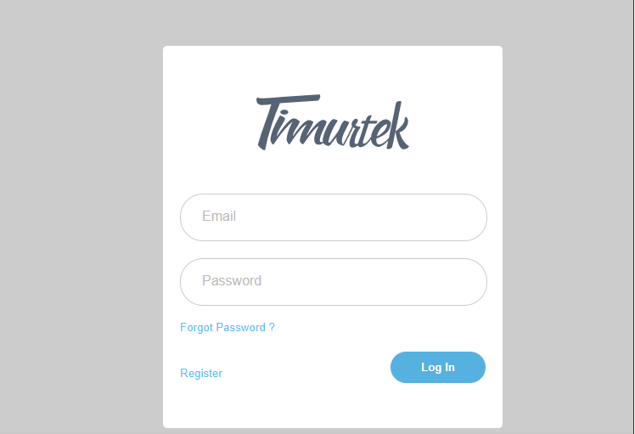

IDは５桁の文字列で入力するようにする。
ログイン

00001

入力に間違いがあった場合はエラーメッセージを出す

********

パスワードに誤りがあります

パスワードを忘れた場合はこちら
ログイン

予約一覧
ドキュメントID |  | ドキュメント名 | 画面レイアウト定義書 |  |  |  | 作成者 | 武藤 | 作成日 | 2022-11-08
システム名称 | - | システム(略称) | - |  |  |  | 更新者 | - | 更新日 | -
画面ID | - | 画面名 | 予約状態一覧画面 |  |  |  | 承認者 | - | 承認日 | -
画面レイアウト |  |  |  | 概要

 |  |  |  |  | 1.予約状態の一覧を表示する。
Webページ タイトル

 |  |  |  | 備考
予約状態一覧
 |  |  |  |  | ① | 予約変更画面の表示
 |  |  |  |  | ② | 「キャンセル」を押すと「キャンセル済み」に変化

日付
出発場所
到着場所
座席
料金[円]

①
A-1
変更
キャンセル
2022年10月1日
東京
日立
2,500

2,500
変更
キャンセル
2022年10月3日
常陸多賀
新宿
B-7

変更
2022年10月5日
新宿
日立
B-10
2,500
キャンセル
②
キャンセル済み
2022年10月10日
東京
常陸多賀
A-13
2,500

東京
B-9
2,500
2022年10月12日
日立

2022年10月15日
東京
常陸多賀
A-2
2,500

